2022_12_data
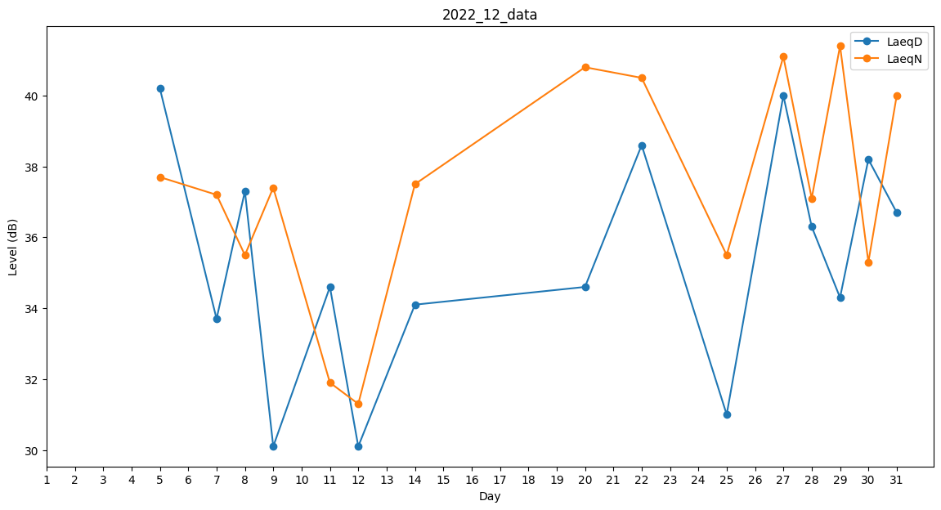
Day | LaeqD | LaeqN
1 | 0 | 35.5
2 | 0 | 37.1
3 | 34.1 | 0
4 | 0 | 0
5 | 40.2 | 37.7
6 | 0 | 35.6
7 | 33.7 | 37.2
8 | 37.3 | 35.5
9 | 30.1 | 37.4
10 | 0 | 0
11 | 34.6 | 31.9
12 | 30.1 | 31.3
13 | 0 | 0
14 | 34.1 | 37.5
15 | 32.3 | 0
16 | 0 | 0
17 | 0 | 0
18 | 0 | 35.5
19 | 0 | 37.1
20 | 34.6 | 40.8
21 | 0 | 0
22 | 38.6 | 40.5
23 | 33.7 | 0
24 | 38.4 | 0
25 | 31 | 35.5
26 | 0 | 40.4
27 | 40 | 41.1
28 | 36.3 | 37.1
29 | 34.3 | 41.4
30 | 38.2 | 35.3
31 | 36.7 | 40

